1ST. PROTO
STYLE# |  | 118616
DESCRIPTION |  | OVAL PULLOVER HOOD
COLOR |  | SU26
SIZE |  | M | DATE: 12/16/2025

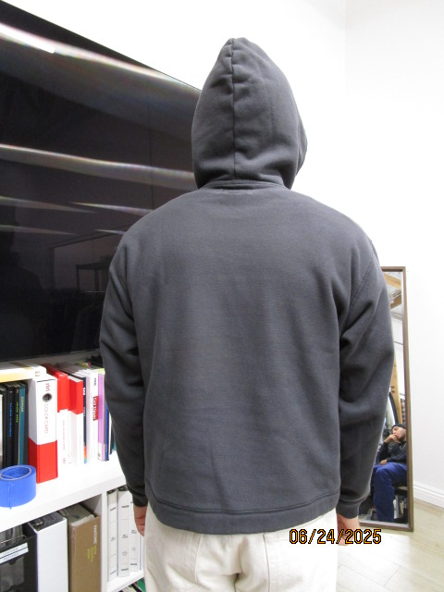
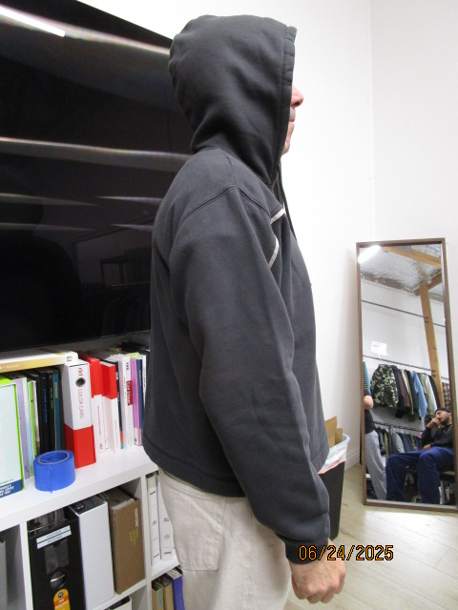
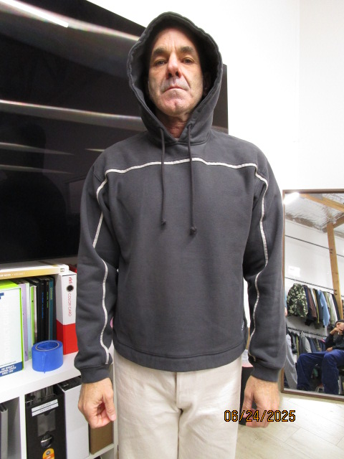
 | PICTURES FRONT

FRONT NECK IS STRETCH OUT, BE SURE NEXT SAMPLE IS NOT STRETCH OUT

FRONT IS PULLING UP AT CENTER OR BODICE IS LONGER THAN ZIPPER , FRONT AND BACK AT BOTTOM MUST BE EVEN

SMS
STYLE# |  | 118616
DESCRIPTION |  | OVAL PULLOVER HOOD
COLOR |  | SU26
SIZE |  | M | DATE: 12/16/2025

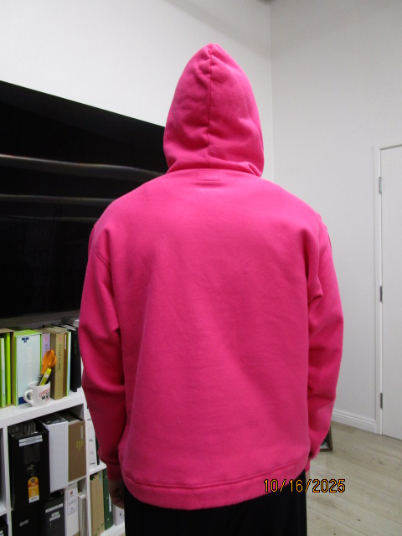
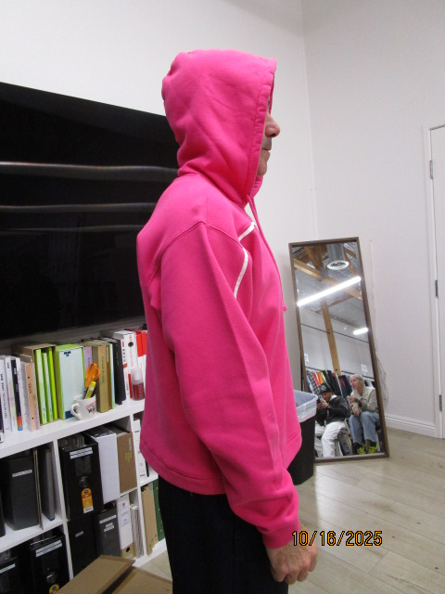
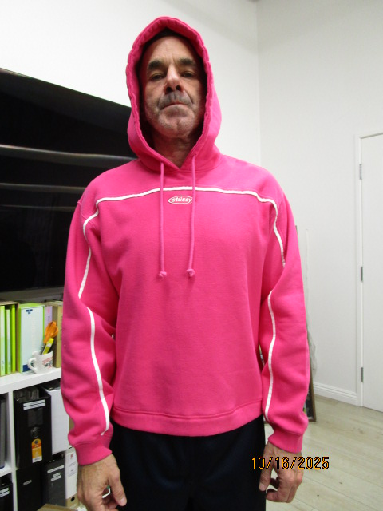
 | PICTURES FRONT

CHANGE TO FOLD BACK BOTTOM HEM

FRONT IS PULLING UP AT CENTER OR BODICE IS LONGER THAN ZIPPER , FRONT AND BACK AT BOTTOM MUST BE EVEN

PPS
STYLE# |  | 118616
DESCRIPTION |  | OVAL PULLOVER HOOD
COLOR |  | SU26
SIZE |  | M | DATE: 12/16/2025

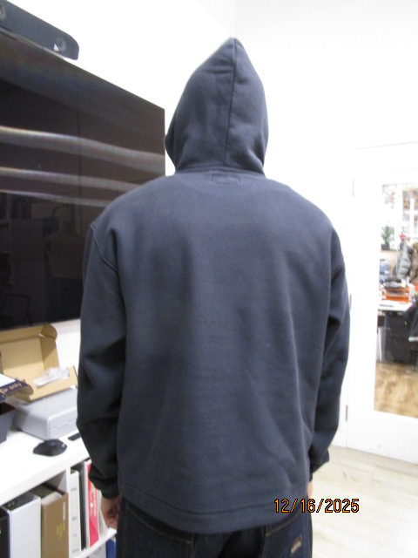
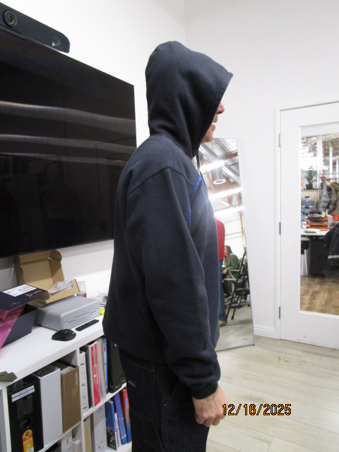
 | PICTURES FRONT
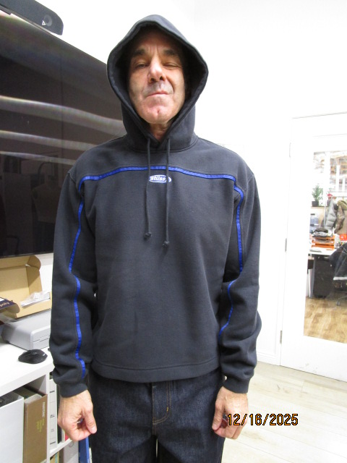

FRONT AND BACK ARE EVEN, BACK SHOULDER NEEDS TO COME FOWARD 1/2"
THÂN TRƯỚC VÀ THÂN SAU BẰNG NHAU, ĐƯỜNG VAI SAU CẦN CHỒM LÊN PHÍA TRƯỚC 1/2"

FRONT IS PULLING UP AT CENTER OR BODICE IS LONGER THAN ZIPPER , FRONT AND BACK AT BOTTOM MUST BE EVEN

